Hoja1
2023-12-06

LA PAZ 28 - HAEDO 4460-2005
BUENOS AIRES luquearti@gmail.com
____________________________________________________________________________

ARANDELAS PLANAS y CHAPISTA de HIERRO
ZINCADAS

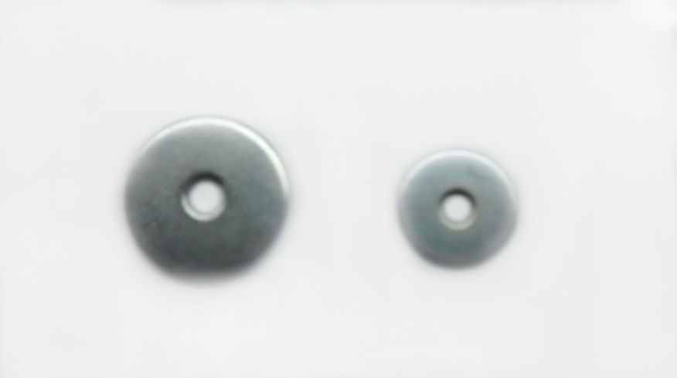

ARA.PLANA
COD. | MEDIDA | PRECIO
ARA-101 | 0.15625 | 3287.59
ARA-102 | 0.1875 | 2470.10
ARA-103 | 0.25 | 2131.56
ARA-104 | 0.3125 | 1914.23
ARA-105 | 0.375 | 1914.23
ARA-106 | 0.4375 | 1614.55
ARA-107 | 0.5 | 1614.55
ARA-108 | 0.5625 | 1614.55
ARA-109 | 0.625 | 1614.55
ARA-110 | 0.75 | 1614.55
ARA-111 | 0.875 | 1614.55
ARA-112 | 1" | 1614.55
ARA-113 | 1 1/4" | 1926.76
ARA-114 | 1 1/2" | 1926.76
ARA-119 | 2" | 1926.76

ARANDELA CHAPISTA
COD. | MEDIDA | PRECIO
ARA-151 | 0.1875 | 2808.64
ARA-152 | 0.25 | 2553.70
ARA-153 | 0.375 | 2131.56
ARA-152/1 | 0.3125 | 2131.56

Precio x Kg
Envase: x 2 Kg

N

